Blad2
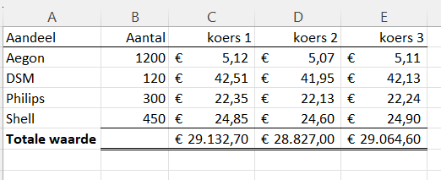
Aandeel | Aantal | koers 1 | koers 2 | koers 3
Aegon | 1200 | 5.12 | 5.07 | 5.11
DSM | 120 | 42.51 | 41.95 | 42.13
Philips | 300 | 22.35 | 22.13 | 22.24
Shell | 450 | 24.85 | 24.6 | 24.9
Totale waarde

